상품제안서
매직코팅 3D 원형 메모잇 | 상품코드: S46410

 |  |  |  |  |  |  | 02-713-8555 | www.synergygift.co.kr
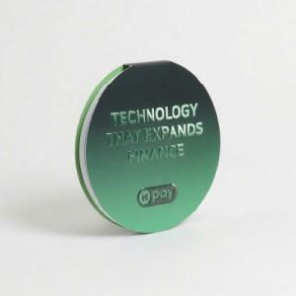

【상세/제작정보】

【인쇄/포장옵션】 | 풀칼라 / OPP(비닐)

【공급단가】 | 수량 | 1,000~ | 2,000~ | 3,000~ | 5,000~ | 10,000~
*VAT별도 | 30매 | 675원 | 590원 | 535원 | 499원 | 456원
 | 50매 | 810원 | 710원 | 650원 | 615원 | 570원

【상품 URL】 | https://www.synergygift.co.kr:443/src/goods_detail.php?gdno=46410

